关系图
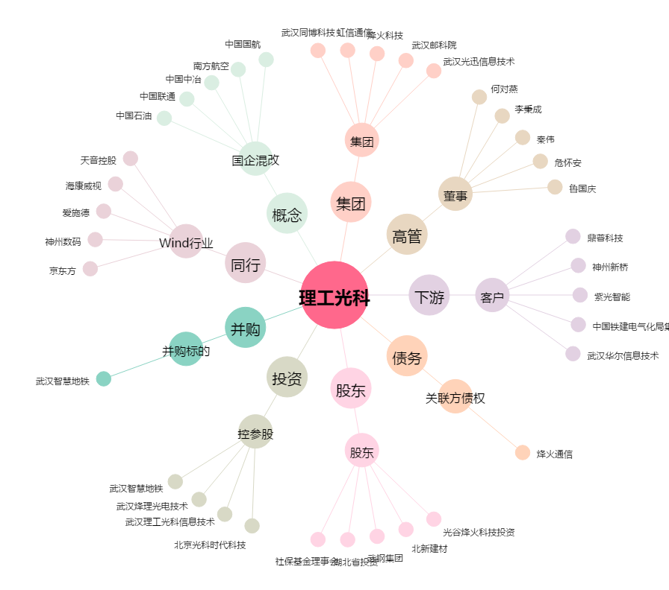
理工光科[300557.SZ] - 关系概览图

